【記入例】受信メールアドレス通知書
様式（企業総合保険）
記入例
 | 受信メールアドレス通知書
申請日をご記入ください。
 |  |  |  |  |  |  |  |  | 年 | 月 |  | 日

 | 株式会社日本貿易保険 御中

 | 日本貿易保険が定める「電子ファイルによる通知及び輸出手形保険における電子メールによる手続きの取扱いについて」に基づき、各種帳票の受信メールアドレスを通知します。
半角9桁でご記入ください。

企業名／代表者の役職と氏名を
ご記入ください。
 |  |  |  |  |  |  | 保険利用者コード ： | 20XXXXXXX
 |  |  |  |  |  | 住 所 ： |  | 東京都千代田区神田1丁目１
 |  |  |  |  |  |  | 社 名 ： | 株式会社 あいう貿易
電子申請の場合は、押印不要です。
郵送の場合は、代表者印を押印してください。
 |  |  |  |  | 代表者 役職名 ： |  |  | 代表取締役社長
 |  |  |  |  | 氏 名 ： |  |  | 貿易 花子 |  |  | 印

リンクから規約内容をご確認の上、チェックボックスに同意のチェックをお願いします。
重要な項目であるため、セルがピンクになっております。チェックをすると、白に変わります。
 |  |  |  |  |  | 申請部署 ： |  | ●●部 ABC課
 |  |  |  |  |  | 担 当 者 ： |  | 貿易 太郎
 |  |  |  |  |  | 電話番号 ： |  | 03-1234-5678

 |  | 「電子ファイルによる通知及び輸出手形保険における電子メールによる手続きの取扱いについて」の内容を確認し、同意します。

 | 対象保険種 |  | 貿易一般保険（企業総合）
通知メール（To）は、Webサービスにご登録いただいている「Webユーザー管理者」の登録アドレス宛にお送りします。
なお、Webユーザー管理者を変更される場合は、Webサービスからお手続きください。
Webユーザー管理者以外への通知を希望される場合は、
CC宛先として最大3件まで登録可能ですので、メールアドレスをご記入ください。
重要な項目であるため、セルがピンクになっております。正しく入力が行われると、白に変わります。
 | CC宛先設定希望 メールアドレス 一部登録変更の場合も 全て記入してください |  | ① | boueki-taro@aiutrading.com
 |  |  | ② | abc-team@aiutrading.com
 |  |  | ③
 | 備 考

 | ※ | CC宛先のメールアドレスは、通知いただいた翌月から登録・変更しますのでご了承ください。
 | ※ | 通知メールの宛先（To）は、WebサービスのWebユーザー管理者に登録されたメールアドレスで設定します。
 |  | （本通知では、Webユーザー管理者の変更はできません。Webサービスよりお手続きください。）
 | ※ | CC宛先に登録可能なメールアドレスは、最大3件までです。
 | ※ | 組織の共有メールアドレスをお持ちの場合は、CC宛先の１つに、極力当該共有メールアドレスを設定してくださるよう
 |  | お願いいたします。

【ご参考】電子申請による通知書提出方法
受信メールアドレス通知の提出方法

＜提出方法＞
 | 本通知書は、原則電子申請にて提出くださるようお願いします。
 | 電子申請での提出が難しい場合は、郵送にてお送りください。
 | なお、郵送の場合は、代表者印が必要となります。（電子申請は、代表者印は不要です。）

＜電子申請方法＞
 | ・「電子申請のお手続き」をクリックし、「新規申請」をクリックします。
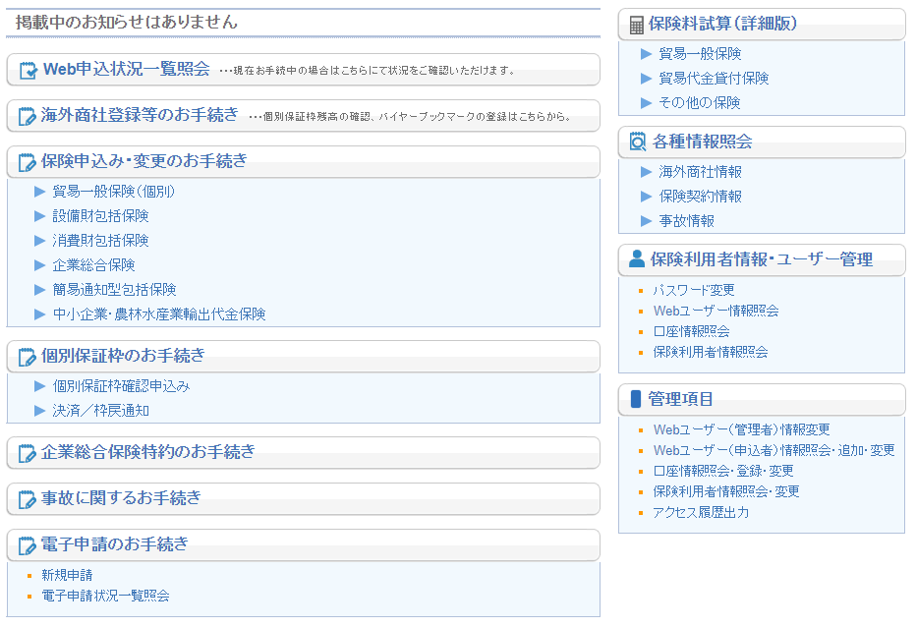

 | ・お手続きの流れを確認いただき、「申請情報の入力へ」ボタンをクリックします。
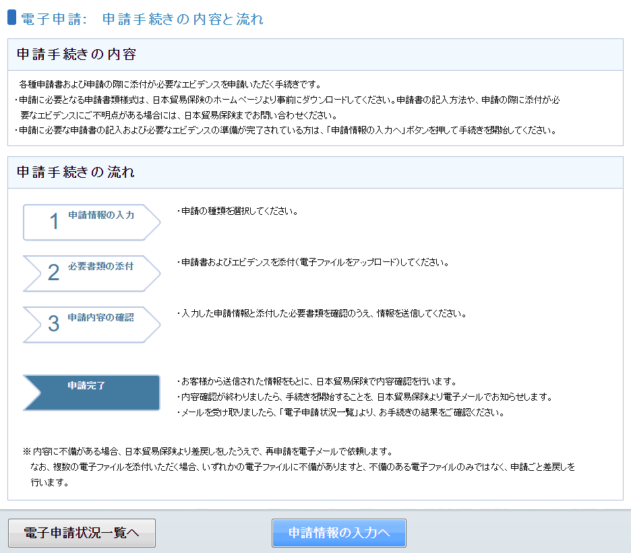

 | ・「申請区分」「保険種」「申請書」「NEXI申請先」を以下の通りお選びいただき、
 | 「必要書類の添付へ」をクリックします。
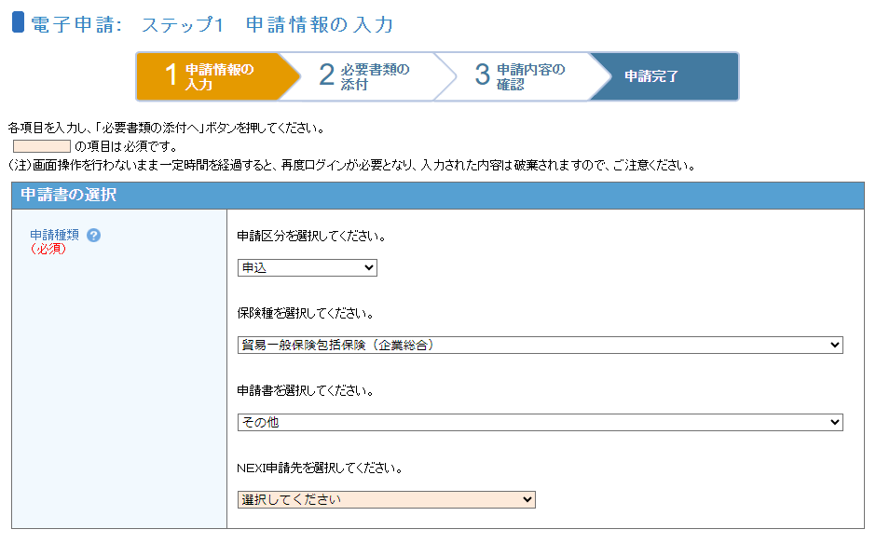
「申請区分」は「申込」を選択してください。
「保険種」は「貿易一般保険包括保険（企業総合）」を選択してください。
「申請書」は「その他」を選択してください。
中略
「NEXI申請先」はプルダウンから該当のグループを選択してください。

 | ・「受信メールアドレス通知書」をエクセル形式でアップロードし
 | 「申込内容の確認へ」ボタンをクリックします。
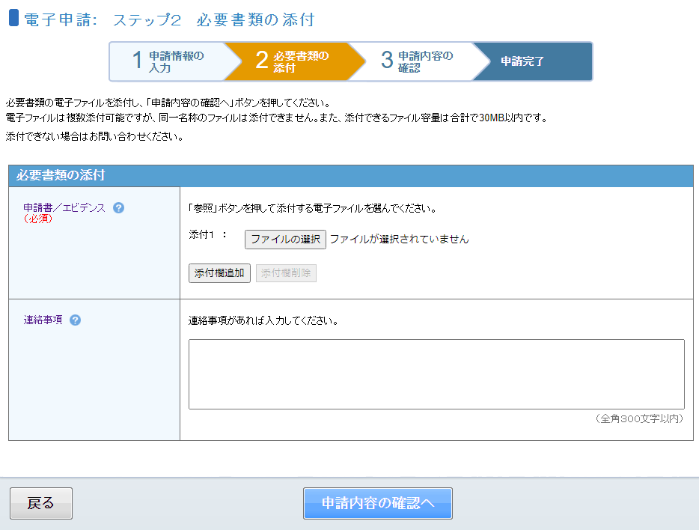

 | ・申請内容を確認し、「申請」ボタンをクリックします。これで通知書の提出完了です。

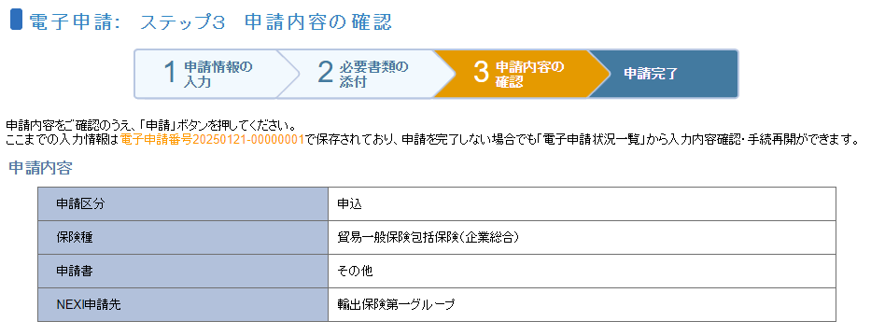
中略

 | ・通知いただいたメールアドレスの登録が完了したら、担当よりご連絡します。

